Leht1
Joonis 1

 | 2009 | 2010 | 2011 | 2012 | 2013 | 2014 | 2015 | 2016 | 2017 | 2018 | 2019 | 2020 | 2021
Arvutikelmused (§ 213) | 470 | 381 | 512 | 456 | 470 | 486 | 494 | 608 | 650 | 651 | 768 | 825 | 1346
Arvutiandmete ja -süsteemi kuriteod (§-d 206–207, 216', 217) | 29 | 45 | 55 | 52 | 62 | 75 | 148 | 127 | 131 | 205 | 197 | 254 | 250
ARVUTIKURITEOD KOKKU | 499 | 426 | 567 | 508 | 532 | 561 | 642 | 735 | 781 | 856 | 965 | 1079 | 1596

Joonis 2
Suure võimaliku ühiskondliku mõjuga arvutikuriteod | %
 | 3
 | 97

Joonis 3

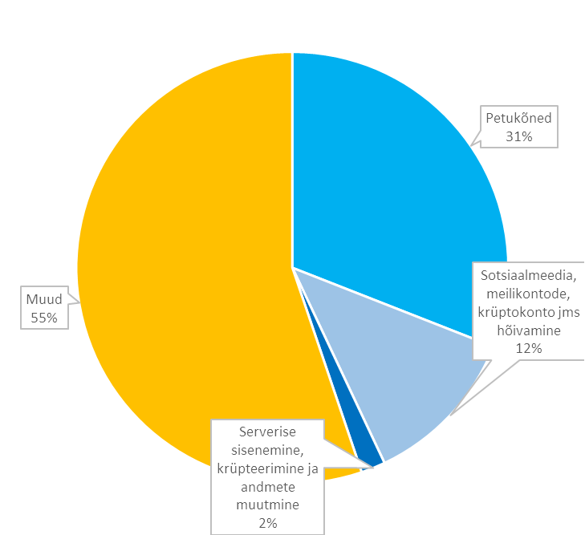
Petukõned | 494
Sotsiaalmeedia, meilikontode, krüptokonto jms hõivamine | 192
Serverise sisenemine, krüpteerimine ja andmete muutmine | 29
Muud | 881

 |  | _

Joonis 4

 | 2019 | 2020 | 2021
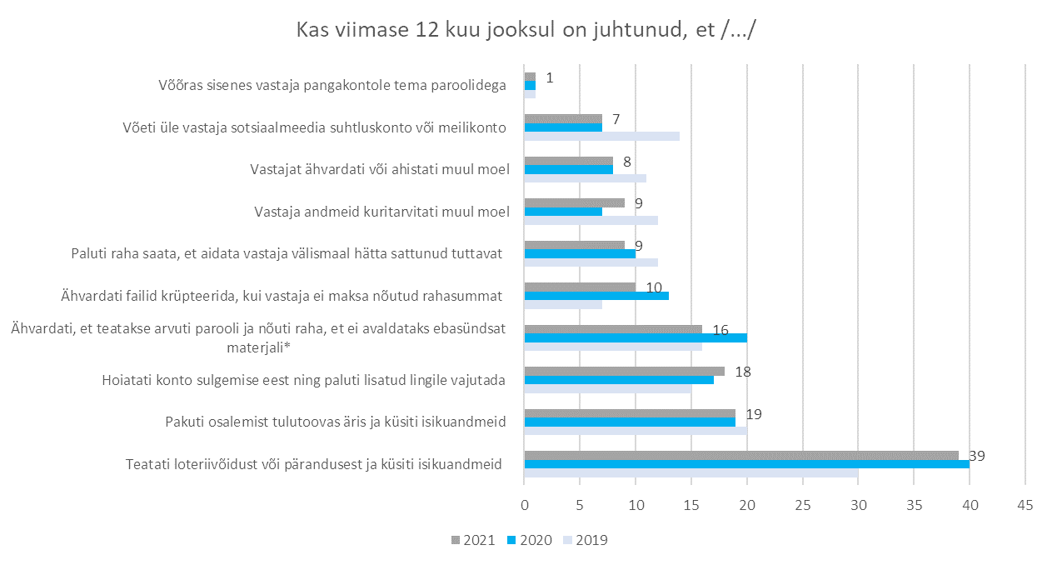
Teatati loteriivõidust või pärandusest ja küsiti isikuandmeid | 30 | 40 | 39
Pakuti osalemist tulutoovas äris ja küsiti isikuandmeid | 20 | 19 | 19
Hoiatati konto sulgemise eest ning paluti lisatud lingile vajutada | 15 | 17 | 18
Ähvardati, et teatakse arvuti parooli ja nõuti raha, et ei avaldataks ebasündsat materjali* | 16 | 20 | 16
Ähvardati failid krüpteerida, kui vastaja ei maksa nõutud rahasummat | 7 | 13 | 10
Paluti raha saata, et aidata vastaja välismaal hätta sattunud tuttavat | 12 | 10 | 9
Vastaja andmeid kuritarvitati muul moel | 12 | 7 | 9
Vastajat ähvardati või ahistati muul moel | 11 | 8 | 8
Võeti üle vastaja sotsiaalmeedia suhtluskonto või meilikonto | 14 | 7 | 7
Võõras sisenes vastaja pangakontole tema paroolidega | 1 | 1 | 1

